dFR_0700_000
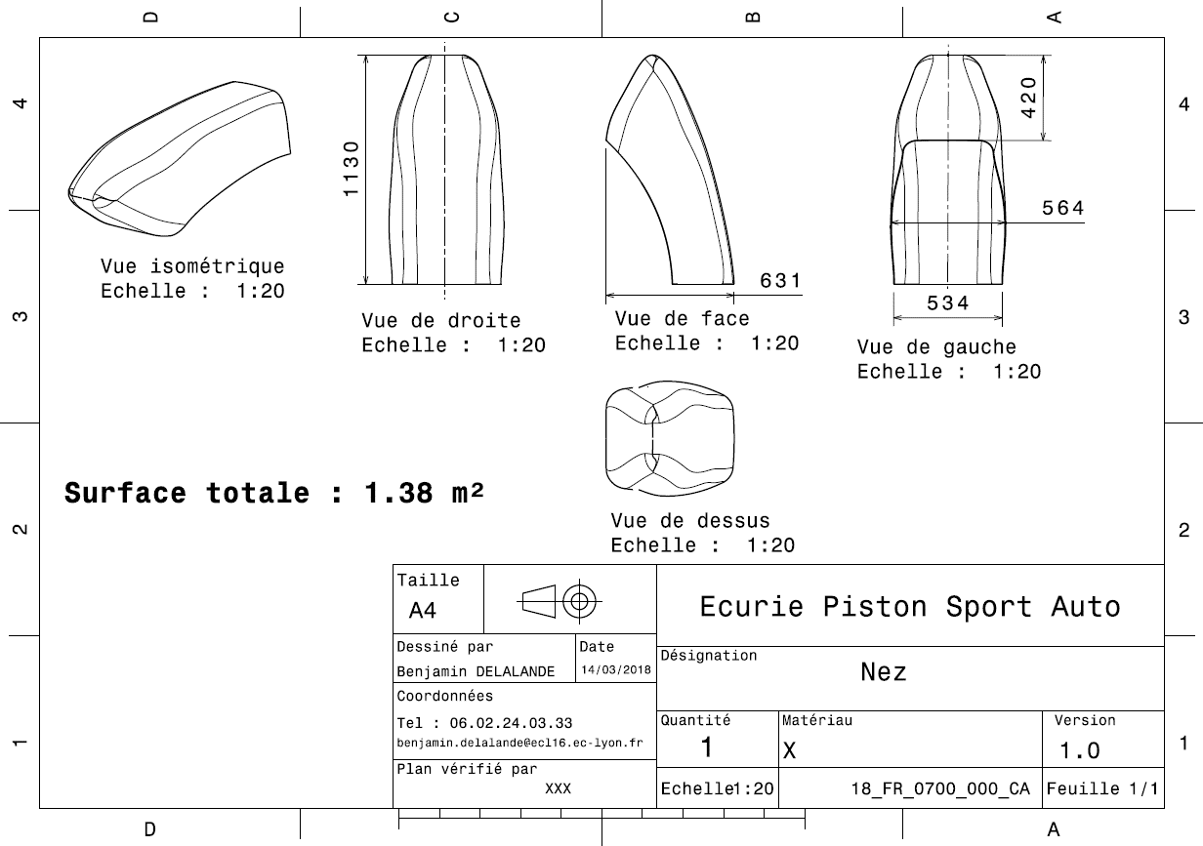
Drawing part : | FR_0700_000

dFR_0700_001
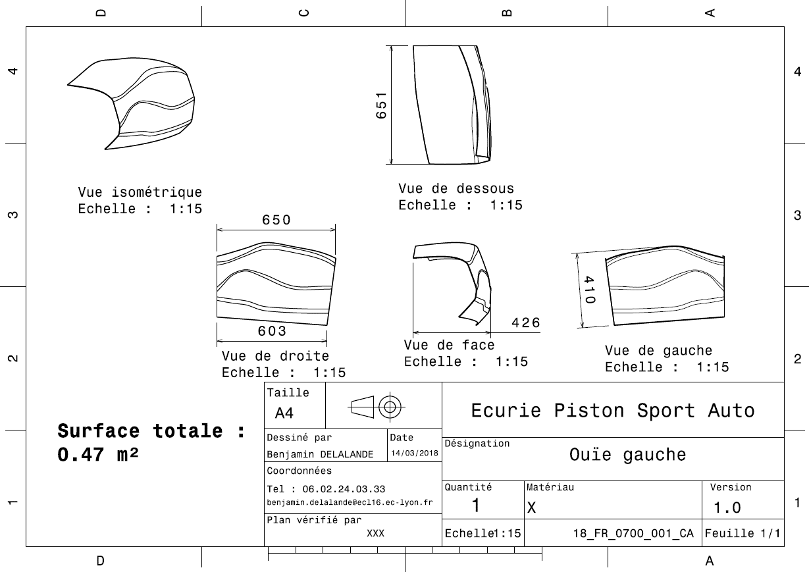
Drawing part : | FR_0700_001

dFR_0700_002
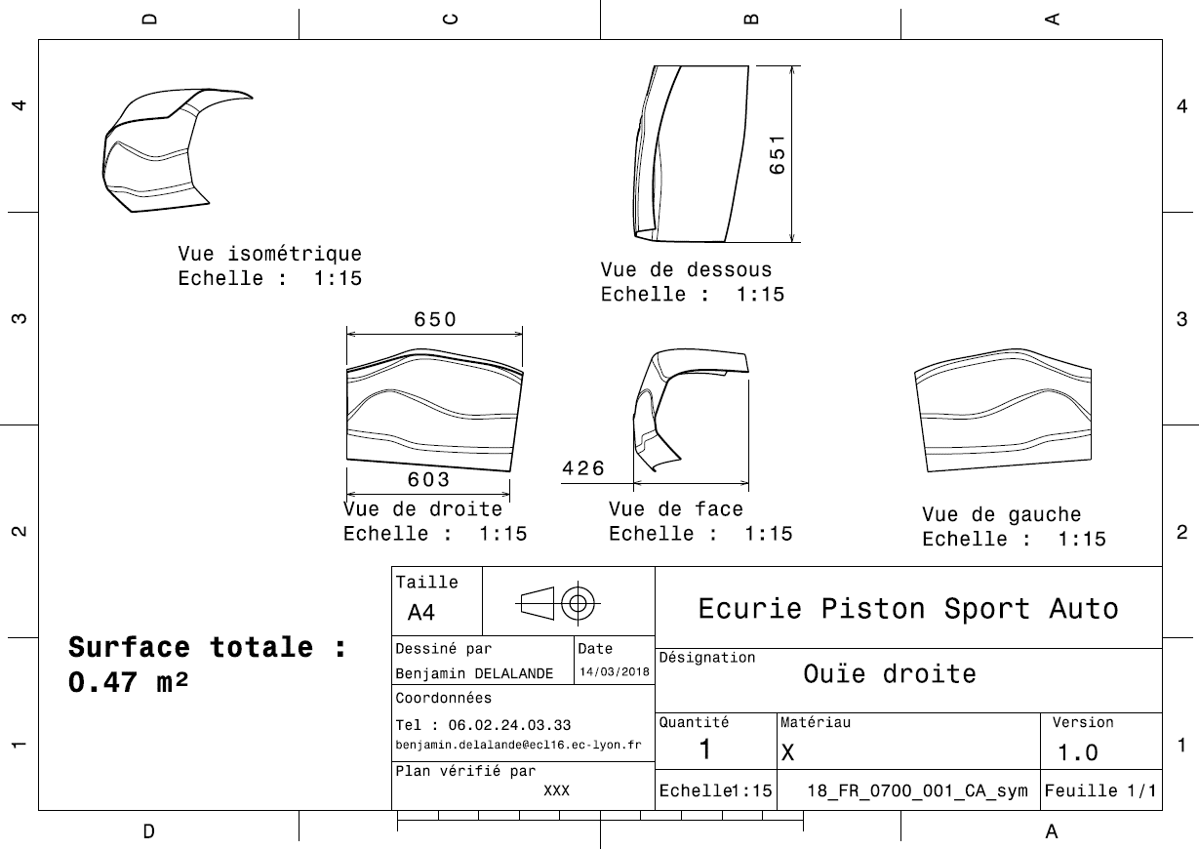
Drawing Part : | FR_0700_002

dFR_0700_003
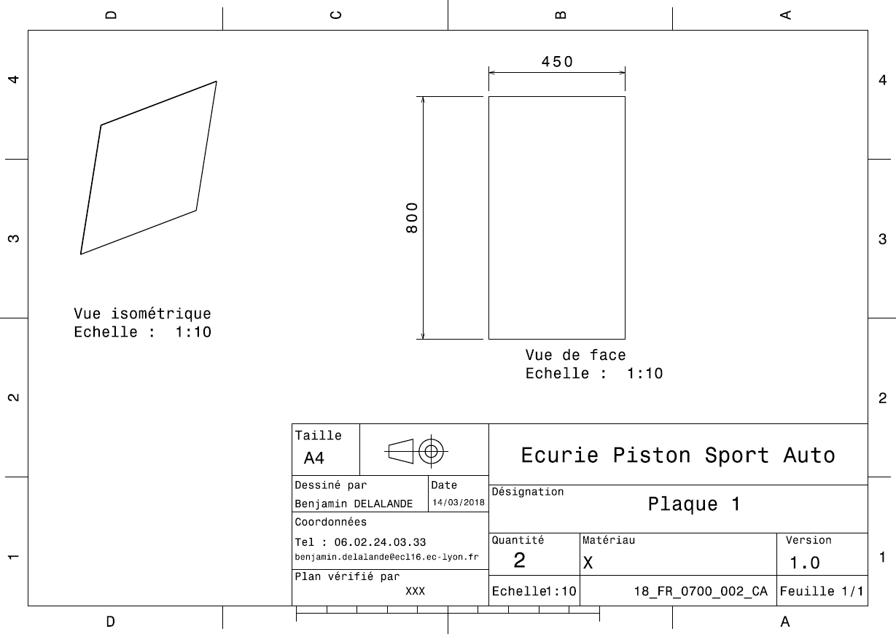
Drawing Part : | FR_0700_003

dFR_0700_004
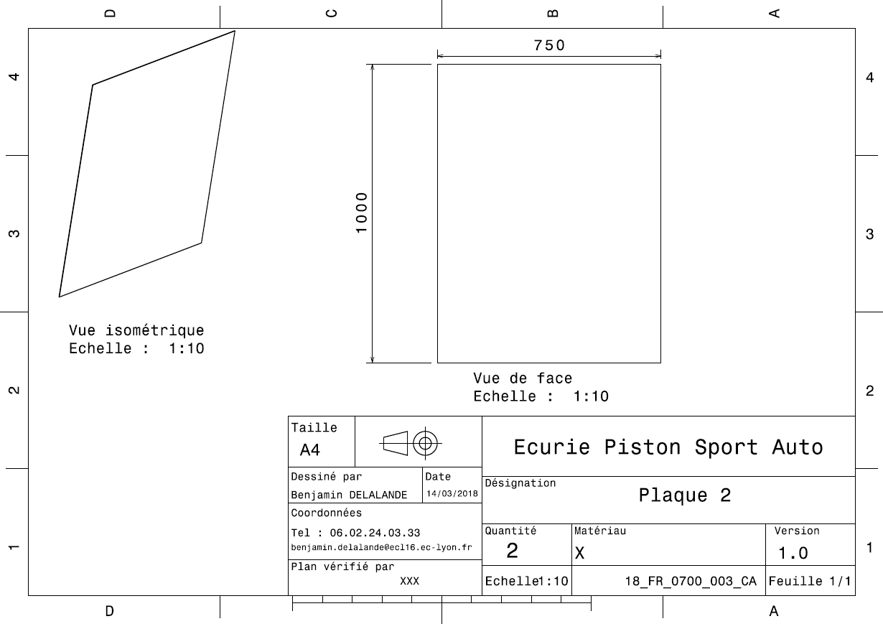
Drawing Part : | FR_0700_004

dFR_0700_005
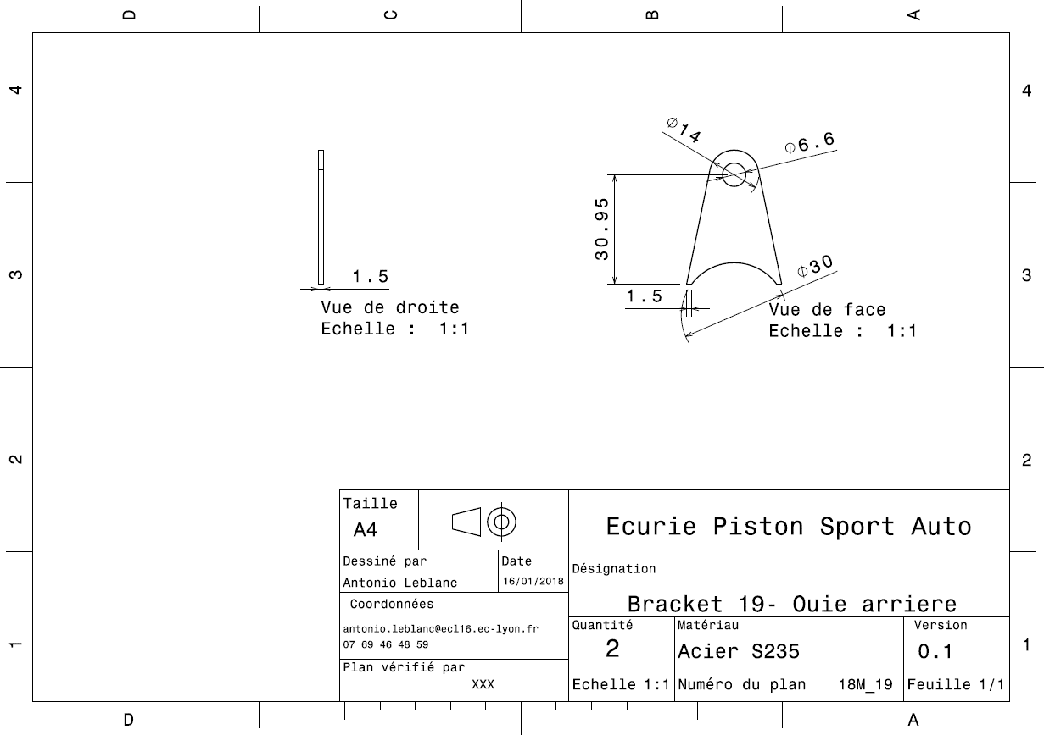
Drawing Part : | FR_0700_005

dFR_0700_006
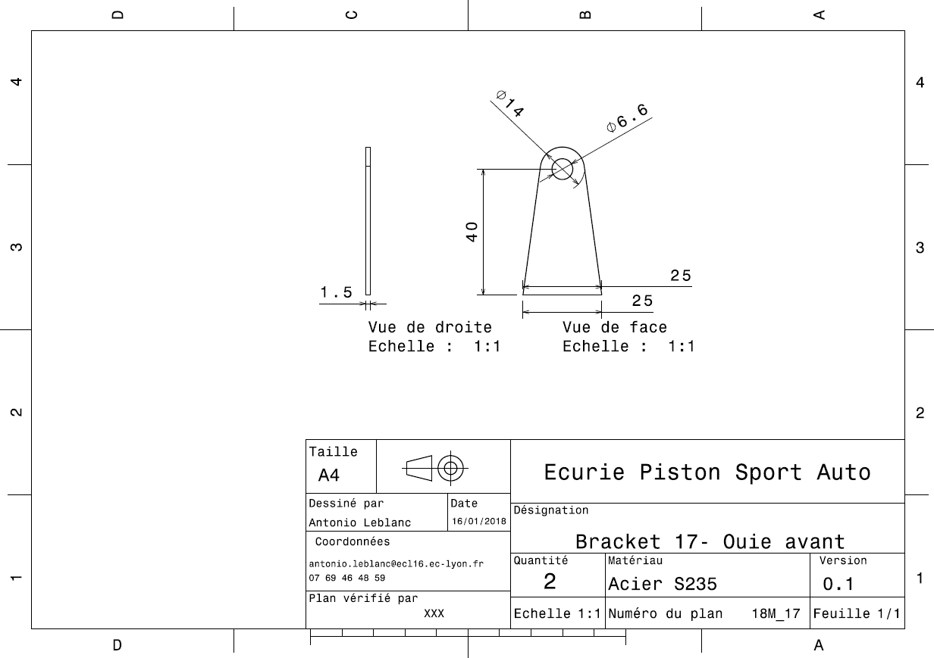
Drawing Part : | FR_0700_006

dFR_0700_007
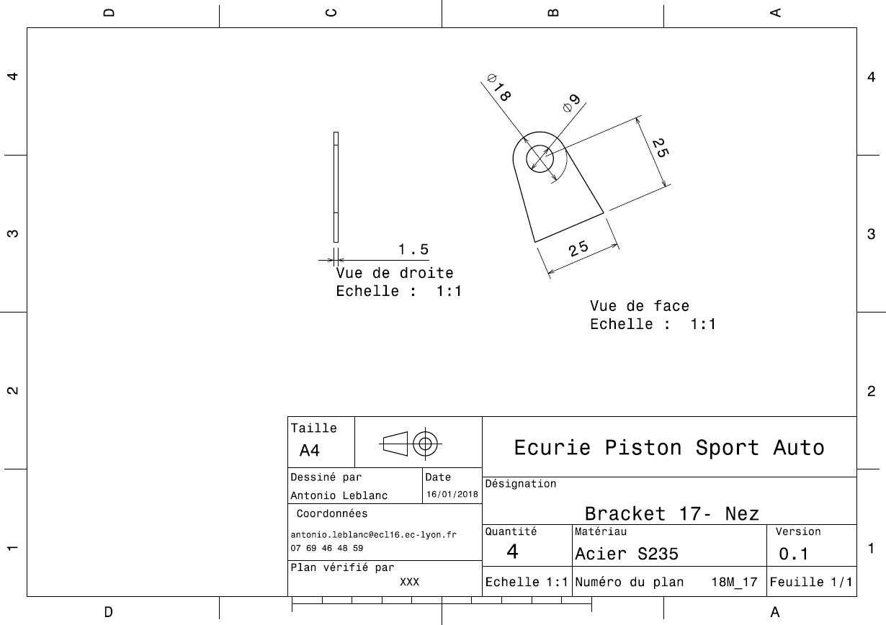
Drawing Part : | FR_0700_007

